Content
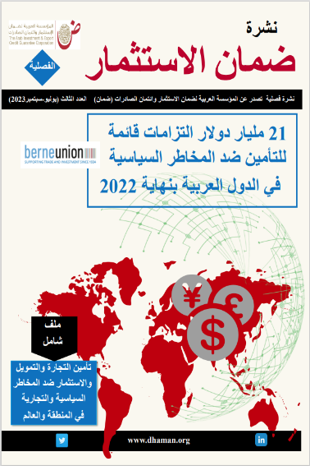
 | قاعدة بيانات مؤشرات التأمين في العالم (بيانات 2022)
 | Database of Global Insurance Indicators (2022)
 | Last Update : November 2023 آخر تحديث: نوفمبر 2023

 | المحتوى
 | Content

1 | Outstanding Commitments in 2022 / الالتزامات القائمة لعام 2022
2 | New Commitments in 2022 / الالتزامات الجديدة لعام 2022
3 | الالتزامات الجديدة لعام 2022 حسب المناطق/ 2022 New Commitment by regions
4 | الالتزامات الجديدة في المدى القصير لعام 2022 حسب القطاعات/ 2022 Short term New Commitment by Sectors
5 | الالتزامات الجديدة طويلة الأجل لعام 2020 حسب القطاعات/ New Commimtments for Longer-Toner Business -2022
6 | الالتزامات الجديدة لعام 2022 حسب القطاعات والمناطق/ 2022 New Commitment by regions & Sectors
7 | العمليات الجديدة لتأمين إئتمان الصادرات في المديين المتوسط والطويل وفقا لنوع الالتزام والأقاليم الجغرافية/New Commitments for MLT Export Credit by Obligors and Region
8 | الالتزامات الجديدة عبر الحدود لعام 2020 حسب الدول والمناطق / 2022 New Commitment by countries & Regions
9 | التعويضات المدفوعة والمستردة لعام 2022 / Claims paid and Recoveries in 2022
10 | التعويضات المدفوعة والمستردة لعام حسب الدول والمناطق 2022 / Claims paid and Recoveries by countries & Regions in 2022

